Sheet1
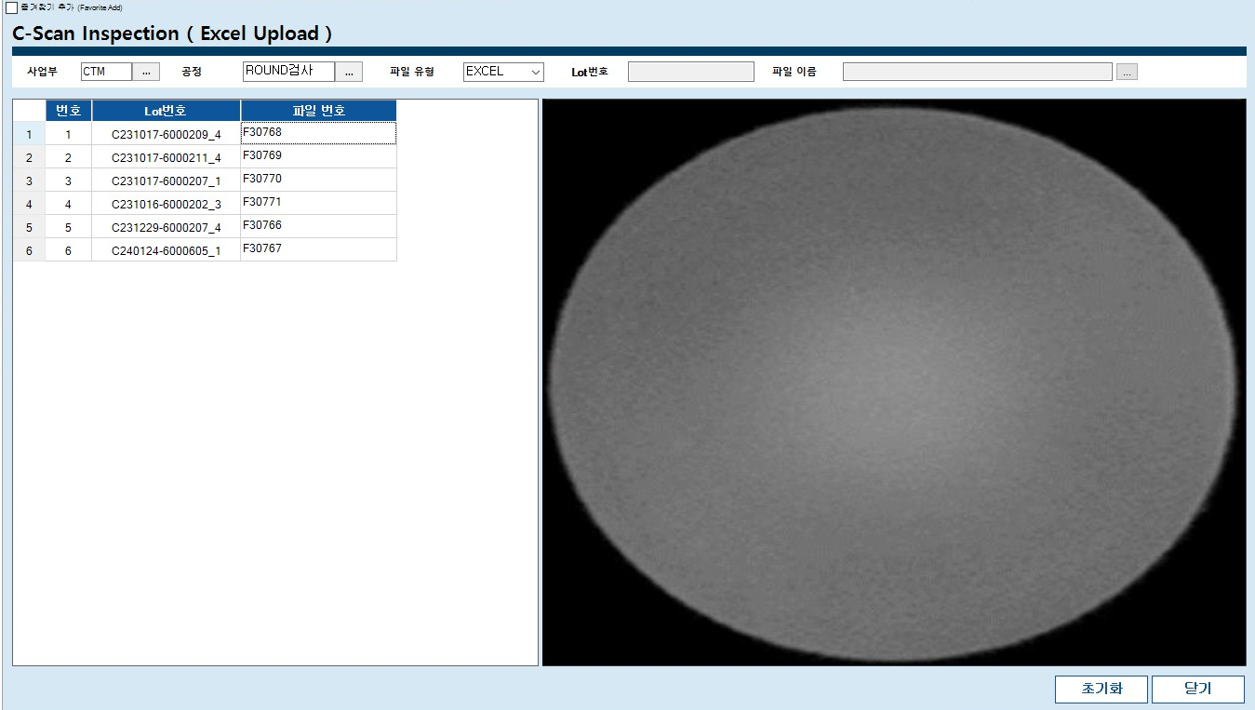
1.이미지 엑셀에 저장

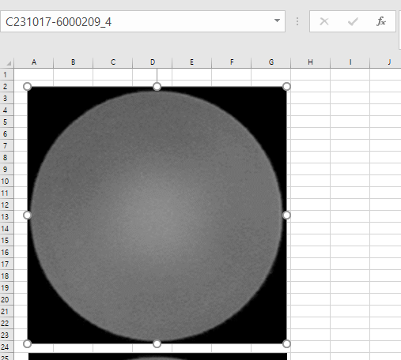

1. 이미지 선택
2. "이름 상자" 에 "LOT 번호 " 입력후 "엔터"

이미지 엑셀에 저장 방법
1.저장할 이미지들을 엑셀에 붙여넣는다.
- 이미지를 축소하여 저장할경우 그만큼 이미지해상도가 낮아지기 떄문에 이밎가 꺠져보일수 있습니다.(주의필요)
- 엑셀파일에 C-SCAN 이미지외에 다른 이미지는 존재하면 안됩니다.
- 이미지 정열이나 위치를 맞출필요는 없습니다. (엑셀에서 이미지파일이 존재하기만 하면됨.)
2.붙여넣은 이미지들을 각각 선택해서 상단의 "이름상자" 에 각각 이미지들의 LOT번호를 입력한다(입력후 엔터 필수)
3.엑셀 저장

2.엑셀 MES에 저장

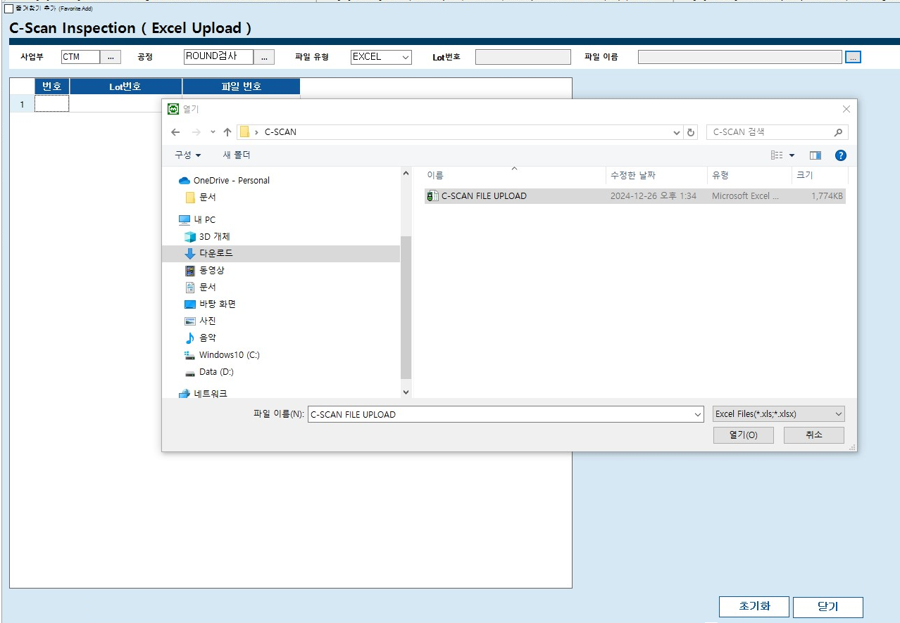
2. 이미지 저장된 엑셀을 MES에 저장하는 방법
1.MES의 C-Can 이미지 저장화면에서 파일저장버튼을 누르고 엑셀파일을 선택한다.
2.저장완료된 LOT들의 리스트와 이미지를 확인한다.
3.저장된 이미지는 검사등록화면의 ROUND공정에서 확인 가능.

3.저장된 이미지 확인

